１．アカウント設計
...
 |  | # |  | AWSアカウント |  |  |  |  | 利用用途
 |  | 1 |  | スパイク環境アカウント |  |  |  |  | スパイク環境を構築するAWSアカウント。既存のAndroidPoSアカウント上に構築する。
 |  |  |  | （AndroidPoS）
 |  | 2 |  | 本番環境アカウント |  |  |  |  | 本番サービスを提供するアカウント。
 |  | 3 |  | 開発環境アカウント |  |  |  |  | ルビナ社にて検証に利用するアカウント。

 | （３）AWSアカウント管理概要
 |  | AWS環境におけるアカウントの管理概要は以下の通り。

ルビナ社管理
本番環境アカウント
MFA
MFA
アカウント払い出し
作成
作成
利用
本番環境リソース

アカウント管理者
ルートユーザー
AWSユーザー管理者
IAMユーザー

開発環境アカウント
MFA
作成
作成
利用
開発環境リソース

ルートユーザー
AWSユーザー管理者
IAMユーザー

２．2．IAM設計

 | （１）方針
 |  | ・AWSリソースへのアクセス制御は、IAMの機能を利用して実現する。
 |  | ・IAMのユーザ、ポリシー、グループ、ロール機能に適切な権限を付与し、アクセスを制御する。

 |  |  | # |  | IAM機能 | 利用用途
 |  |  | 1 |  | ユーザ | AWS環境を運用する個人に対してアクセス権を付与する。
 |  |  | 2 |  | ポリシー | ユーザ、グループ、ロールに対する権限を定義する。
 |  |  | 3 |  | グループ | 役割に応じて、複数のユーザを所属させ、効率的なアクセス管理を実施する。
 |  |  | 4 |  | ロール | AWSリソースやサービスに対して権限を付与し、アクセス管理を実施する。

 |  | ・不正アクセスを防ぐため、AWSマネジメントコンソールへのログイン時はMFAを必須とする。
 |  | ・アカウントを払い出された際に発行されるAWSアカウント管理者は、同等の権限を持つシステム管理グループを作成し、IAMユーザーを紐付けた後、
 |  | セキュリティの観点から削除する。

 | （２）IAM構成概要
 |  | IAM構成概要は以下の通り。

本番/開発アカウント
必要なIAMユーザー／グループ／ポリシーを作成
IAMユーザー
（システム管理担当）
AWSユーザー管理者
MFA
システム管理
担当グループ
付与
作成
作成
所属
AdministratorAccess
管理ポリシー
ルートユーザー

作成
所属
アプリ 作業用グループ
付与
IAMユーザー
(ヤクルト本社様作業担当)
PowerUserAccess
ポリシー
AdministratorAccess
管理ポリシー

インフラ
作業用グループ
作成
所属
付与
保守追加して絵はキレイにしてもらう

IAMユーザー
(Creage運用担当)
PowerUserAccess
ポリシー

・・・
・・・
・・・

他グループが必要な場合に作成

アイコン修正忘れずに
付与
付与
アクセス

IAMポリシー
IAMロール

EC2、Aurora PostgreSQLなどの
AWSサービス
S3、CloudWatchLogsなどの
AWSサービス

 | （３）IAMユーザ
 |  |  | ・IAMユーザは、個人単位で作成し、役割に応じたIAMグループに所属させる。
 |  |  | ・IAMユーザ名は以下で作成する。

 |  |  | # |  | 担当者 |  |  | IAMユーザ名
 |  |  | 1 |  | システム管理者 |  |  | メールアドレス
 |  |  | 2 |  | アプリメンバー |  |  | メールアドレス
 |  |  | 3 |  | インフラメンバー |  |  | メールアドレス
 |  |  | 3 |  | ユーザー管理者 |  |  | メールアドレス
...
左は例
ベストプラクティスでもいいと思う
...
なんかあれば書いてもらう
...
なんかあれば書いてもらう
...
なんかあれば書いてもらう
...
 |  |  | 2 |  | Aurora MySQL |  | Aurora MySQL用ロー
 |  |  |  |  |  |  |  |  |  | AWSBackupServiceRolePolicyForRestores | アップ、リストアに利用
 |  |  | 7 |  | VPC |  | VPCフローログ用ロール |  |  | CloudWatchLogsFullAccess | VPCフローログをCloudWatchへ出力に利用
 |  |  | 8 |  | Lambda |  | Lambda実行用ロール |  |  | ALBリスナールール変更用ポリシー | ALBのリスナールール変更時に利用
 |  |  |  |  |  |  |  |  |  | CloudWatchLogsFullAccess | Lambda実行ログ格納用
 |  |  | 9 |  | GuradDuty |  | GuradDuty用ロール |  |  | ログ保管バケットアクセスポリシー | ログをS3バケットに格納するために利用
...
大生で記載

２．システム構成
XXX基本設計 |  |  |  |  | 大分類 |  | 中分類 | 小分類 | 作成者
 |  |  |  |  | 基本設計書 |  | - | ２．システム構成

２．システム構成
 | 本システムはアカウント単位で環境を分離する。
 | 本番、開発環境において1アカウント１VPCで構成する。尚、屋号のNW分離についてはサブネットで分離する。
 | １VPCの中で屋号を分割する背景としてAWS環境とオンプレミスを繋ぐDirectConectGatewayの接続上限が20VPCという制限によるもので、接続数を節約のための構成とする。

 |  | VPC構成イメージ
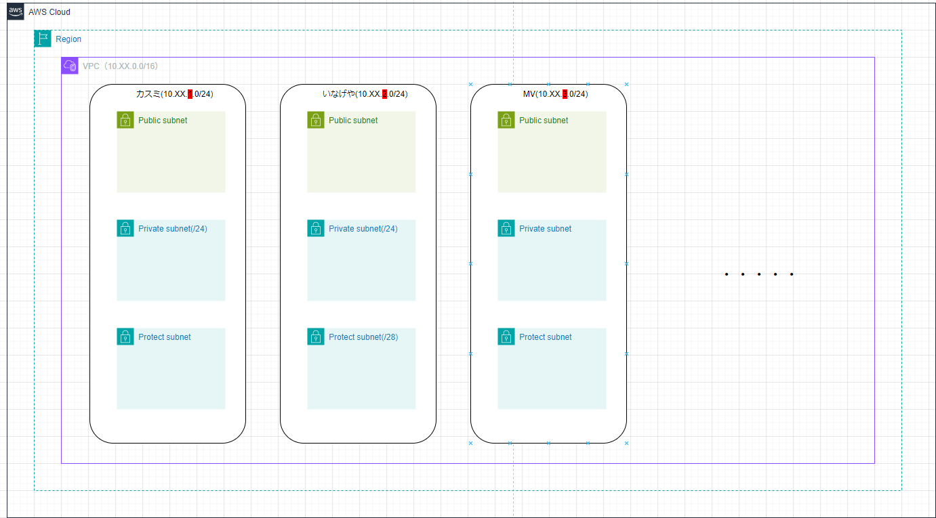
絵はキレイにしてもらう

 |  | 各環境定義
 |  | 環境 | 環境 | 用途
 |  | 1 | 本番環境 | 本番サービスを提供する環境とする。
 |  | 2 | 開発環境 | USMH様にて業務機能の検証を行う環境とする。
 |  | 3 | スパイク環境 | ルビナ社にて検証を行う環境とする。

 | ２．１ 環境構成
 |  | 本環境の構成図は別紙1.構成図 シートを参照
作ってないから作ってもらう・
...
 |  | 本環境で利用するAWSサービス一覧は以下のとおり。
 |  | 利用サービス一覧 |  |  |  | サービス説明
 |  | AWS Transfer Family for SFTP |  |  |  | AWSの他のシステム、例えばS3アプリケーションなどと結合可能なアプリケーション転送に特化したサービス
 |  | AWS Lambda |  |  |  | AWSのイベントの受信、フィルタリング、変換、ルーティング、および配信を可能にするサービス |  |  |  | マスタファイルの変換処理や送信を行う
 |  | Amazon EventBridge |  |  |  | AWS、既存のシステム、または SaaS アプリケーション全体でイベント駆動型アプリケーションを大規模に構築するサービス |  |  |  | S3バケットにファイルが配置されたタイミングをトリガーとして、Lambdaを実行する
 |  | AWS Step Functions |  |  |  | 複数のAWSサービスを連携させ、ワークフローを簡単に構築・管理するためのサービス |  |  |  | ファイルを分散処理することで、処理の高速化を実現する
 |  | Amazon S3 |  |  |  | 高可用性のオブジェクトストレージ機能を提供するサービス |  |  |  | マスタファイルやトランファイルを保存する
 |  | Application Load Balancer |  |  |  | アプリケーション層でのトラフィックのルーティング、ロードバランシングを提供するサービス |  |  |  | 管理画面へのアクセスに対して、負荷分散をする
 |  | Amazon Elastic Container Service (ECS) |  |  |  | コンテナ化されたアプリケーションの管理とオーケストレーションを提供するサービス |  |  |  | POS用マスタファイルの作成や
 |  |  |  |  |  |  |  |  |  | アプリケーションのイメージを保管する
 |  |  |  |  |  |  |  |  |  | プライベートサブネットにあるECSのコンテナイメージをECRから取得するために使用
 |  |  |  |  |  |  |  |  |  | マスタ情報や集計情報をデータ保存する
 |  |  |  |  |  |  |  |  |  | SFTP通信をする際に必要な、SSH鍵を保管する
印刷範囲におさまるようにきれいにしてもらう。

３．可用性設計
...
マルチAZのもの書いてもらう
...
他にもあれば書いてもらう
他にもあれば書いてもらう
...
かいてもらう
...
 | （２） |  | システムの可用性確保方式詳細
 |  |  | 可用性確保方式の動作について詳細を記載する。
 |  |  | 要件を満たすため、本システムは次の方針で設計を行う。

 |  |  | AZレベルの障害に対応できるようにするため、一部のAWSリソース(VPC、NLB、ALBなど)はマルチAZ構成で作成し、
 |  |  | EC2やAurora PostgreSQLはシングルAZ構成で配置する。
 |  |  | NLBやALB単体が障害発生した際には、別AZからアクセスできるようにクロスゾーン負荷分散を有効にする。

 |  |  | Ａ．マルチAZ方式
 |  |  | 通常時
VPC

AZ「ap-northeast-1a」
AZ「ap-northeast-1C」

かいてもらう
アイコンとかは全部違う

Lambda

Aurora PostgreSQL
(DBサーバ)

 |  |  | AZ障害時
かいてもらう

 |  |  | B．業務停止時のデータ復旧
 |  |  | 障害発生などによりデータ復旧が必要となった場合、取得したバックアップを利用して目標復旧地点まで復旧できるように設計する。
ポイントインリカバリのイメージかいてもらう

 |  |  | C．オートスケーリング
 |  |  | リソース利用状況に応じて自動的に不足リソースを追加、削除することで、常に最適なリソースを確保し、負荷に対応できるように設計する。
オートスケーリングのイメージかいてもらう

３．３．対応サービス

 |  | 以下のサービスについての障害時の影響範囲と可用性確保方式を記載する。

 |  | No |  | サービス | 機能対象 | 本システムでの |  | 障害時のシステム影響 | 障害時の業務影響
 |  |  |  |  |  | 可用性確保方式
 |  | 1 |  | VPC |  | Ａ | マルチAZ | 縮退（ゾーン障害に限る） | なし
かいてもらう
 |  |  |  |  |  |  |  | 一時停止 | 一時停止
...
 |  |  |  |  |  |  |  |  | 一時停止
...
 |  |  |  |  |  |  |  |  | 一時停止
...

７．監視設計
...
７．監視設計

 | ７．１． 監視設計方針
 |  | (1) 本章は、システム監視で必要な項目について記載する。
 |  | (2) 監視には、クレスコ社のCreageサービス（CreageOpe+ Silver）を用いる。
 |  | (3) 監視対象は本番用リソースのみとし、検証用リソースは監視対象外とする。
 |  | (4) システムログの保管については、AWSのサービスを用いて保管を行う。

 | ７．２． 監視運用フロー
 |  | 障害発生時の監視運用フローを以下に示す。
静的ページ
メール発報
(Creage)
メール受領
(XXX社)

 | ７．３． 監視体制と役割
 |  | 障害発生時の体制と役割および運用時間について以下に示す。

 |  |  | 以下の監視はCreageOpe+監視チームが行う。
 |  |  | NO | 作業項目 | 対応時間 | 作業内容
 |  |  | 1 | システム監視 | 0:00 ～ 24:00 365日対応 | システムの常時監視を実施

 | ７．４．監視方式
...

